BatchSize测试数据
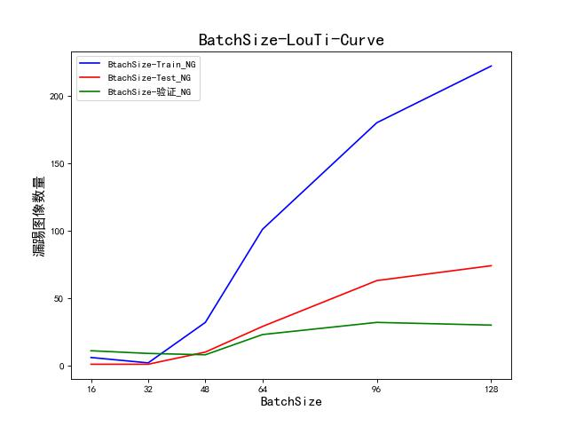
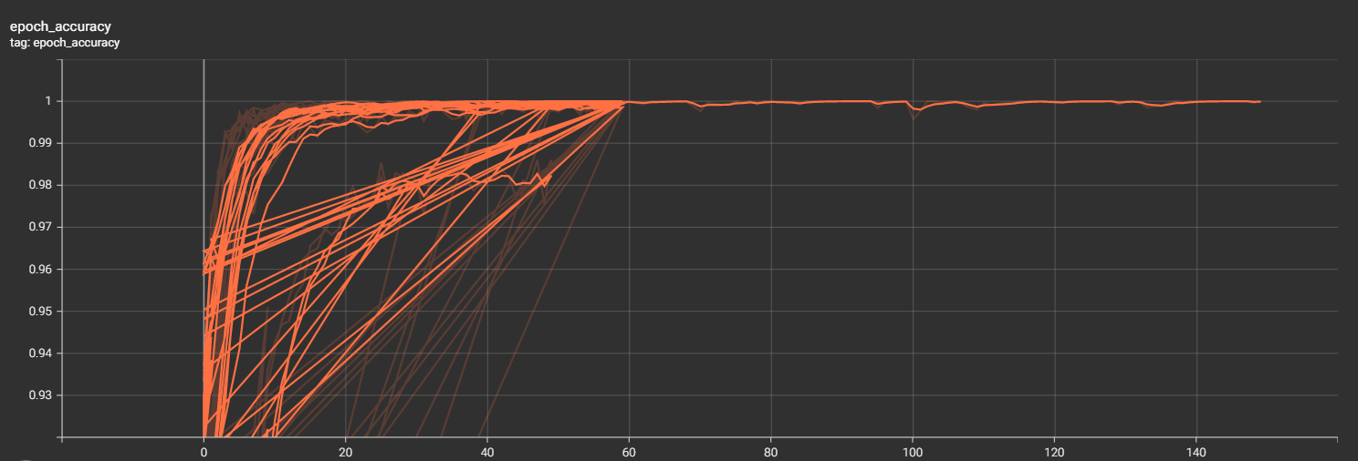
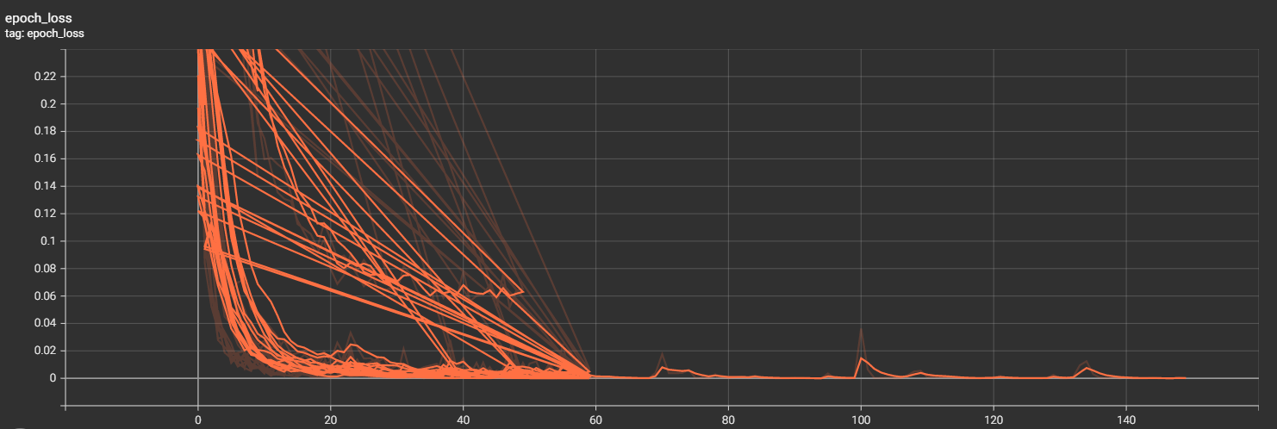
测试结果 | 首次测试BatchSize值 |  |  |  |  |  |  |  | 进一步测试BatchSize值 |  |  |  |  |  |  |  |  |  | 以上均以LR=1e-4作为定量值进行实验，结果表明：当BatchSize=32，Epoch =150时，实验所得模型效果最佳。（其中：当BatchSize=32，先训练100epoch后，再增强50次的效果不及直接训练150epoch的效果）。（如表后两列所示）
 | 16 | 32 | / | 48 | / | 64 | 96 | 128 | 16-58 | 16-59 | 16-60 | 16-100 | 32-58 | 32-59 | 32-60 | 32-100 | 32-（100-150） | 32-150
Loss | loss: 2.3600e-05 acc: 1.0000 v_loss: 1.01e-05 v_acc: 1.0000 | loss: 1.0206e-04 acc: 1.0000 v_loss: 2.82e-05 v_acc: 1.0000 | / | loss: 0.0022 acc: 0.9992 v_loss: 0.0337 v_acc: 0.9866 | / | loss: 0.0059 acc: 0.9988 v_loss: 0.2683 v_acc: 0.9609 | loss: 0.0019 acc: 0.9988 v_loss: 0.8951 v_acc: 0.9152 | loss: 0.0019 acc: 0.9996 v_loss: 1.1743 v_acc: 0.9016 | loss: 2.1131e-05 acc: 1.0000 v_loss: 0.0029 v_acc: 0.9985 | loss: 0.0521 acc: 0.9946 v_loss: 0.1129 val_acc: 0.9896 | loss: 0.0196 acc: 0.9965 v_loss: 4.4668e-04 val_acc: 1.0000 | loss: 1.9011e-04 acc: 1.0000 v_loss: 4.6641e-06 val_acc: 1.0000 | loss: 0.0095 acc: 0.9977 v_loss: 2.7223e-05 val_acc: 1.0000 | loss: 6.7246e-04 acc: 0.9996 v_loss: 1.2615e-05 val_acc: 1.0000 | loss: 3.9350e-05 acc: 1.0000 v_loss: 7.8615e-06 val_acc: 1.0000 | loss: 9.8612e-04 acc: 0.9996 v_loss: 1.3459e-04 val_acc: 1.0000 | loss: 2.2081e-05 acc: 1.0000 val_loss: 9.5185e-06 val_acc: 1.0000 | loss: 2.0269e-05 accuracy: 1.0000 v_loss: 3.5752e-08 val_accuracy: 1.0000
train_NG(漏踢) | 6/357(1.7%) | 2/357(0.6%) | / | 32/357(9.0%) | / | 101/357(28.3%) | 180/357(50.4%) | 222/357(62.2%) | 3/357(0.8%) | 35/357(9.8%) | 14/357(3.9%) | 0/357 | 18/357(5.04%) | 19/357(5.3%) | 17/357(4.8%) | 0/357 | 0/357 | 0/357
train_OK(误踢) | 0/2233 | 0/2233 | / | 0/2233 | / | 0/2233 | 0/2233 | 0/2233 | 0/2233 | 0/2233 | 0/2233 | 0/2233 | 0/2233 | 0/2233 | 0/2233 | 0/2233 | 0/2233 | 0/2233
test_NG(漏踢) | 1/142(0.7%) | 1/142(0.7%) | / | 10/142(7.0%) | / | 29/142(20.4%) | 63/142(44.4%) | 74/142(52.1%) | 1/142(0.7%) | 10/142(7.0%) | 1/142(0.7%) | 0/142 | 2/142(1.4%) | 4/142(2.8%) | 4/142(%) | 0/142 | 1/142(0.7%) | 0/142
test_OK(误踢) | 0/532 | 0/532 | / | 0/532 | / | 0/532 | 0/532 | 0/532 | 0/532 | 0/532 | 0/1596 | 0/532 | 0/532 | 0/532 | 0/532 | 0/532 | 0/532 | 0/532
验证_NG(漏踢) | 11/39(28.2%) | 9/39(23.1%) | / | 8/39(20.5%) | / | 23/39(59.0%) | 32/39(82.1%) | 30/39(77.0%) | 13/39(33.3%) | 15/39(38.5%) | 12/39(30.8%) | 10/39(25.6%) | 12/39(30.8%) | 14/39(35.9%) | 13/39(33.3%) | 9/39(23.1%) | 12/39(30.8%) | 8/39(20.5%)
验证_OK(误踢) | 0/561 | 4/561(0.7%) | / | 5/561(0.9%) | / | 0/561 | 1/561(0.2%) | 0/561 | 1/561(0.2%) | 0/561 | 0/561 | 1/561(0.2%） | 2/561(0.4%) | 2/561(0.4%) | 2/561(0.4%) | 3/561(0.5%) | 3/561(0.5%) | 0/561

说明： 1、通过调整Batch_Size，研究对训练结果的影响； 2、Train\Test数据集总和（3264）train_ok：2233；test_ok:532；train_ng:357;test_ng:142； 3、Epoch：60。 |  |  |  |  |  |  |  |  | 说明： 1、BatchSize在16、32情况下，对第58、59、60次的训练模型进行测试对比； 2、Train\Test数据集总和（3264）train_ok：2233；test_ok:532；train_ng:357;test_ng:142； 3、Epoch：60及150；

 | BatchSize=16、、、128，lr=1e-4,Epoch=60，误踢数量曲线 |  |  |  |  |  |  | BatchSize=32，Epoch=150，lr-1e-4,loss-acc曲线

